Ilustración 1
MINISTERIO DE HACIENDA
DIRECCIÓN GENERAL DE PRESUPUESTO
DIRECCIÓN DE ESTUDIOS ECONÓMICOS Y SEGUIMIENTO FINANCIERO

Ilustración 1. Figuras impositivas
(Mayo 2025)
Valores en millones de RD$

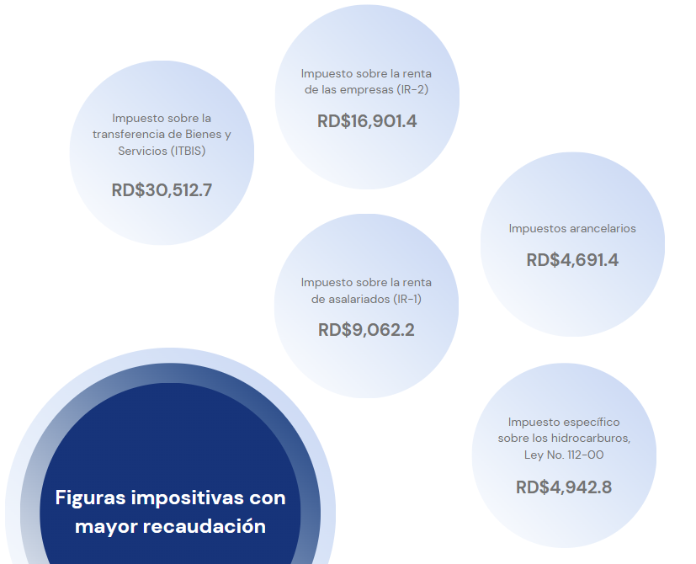

 | *Cifras preliminares.
 | Fecha de imputación al 31/05/2025 // fecha de registro al 07/06/2025.
 | Fuente: Sistema de Información de la Gestión Financiera (SIGEF).

Ilustración 2
MINISTERIO DE HACIENDA
DIRECCIÓN GENERAL DE PRESUPUESTO
DIRECCIÓN DE ESTUDIOS ECONÓMICOS Y SEGUIMIENTO FINANCIERO

Ilustración 2. Transferencias corrientes otorgadas a Instituciones
(Mayo 2025)
Valores en millones de RD$
RD$23,407.8 millones
RD$6,646.3 millones
RD$2,817.9 millones
RD$2,113.0 millones
RD$1,985.4millones

 | Nota:
 | *Cifras preliminares.
 | 1. Fecha de imputación al 31/05/2025// Fecha de registro al 07/06/2025
 | Fuente: Sistema de Información de la Gestión Financiera (SIGEF).

Ilustración 3
MINISTERIO DE HACIENDA
DIRECCIÓN GENERAL DE PRESUPUESTO
DIRECCIÓN DE ESTUDIOS ECONÓMICOS Y SEGUIMIENTO FINANCIERO

Ilustración 3. Transferencias de Capital del Gobierno Central
(Mayo 2025)
Valores en millones de RD$
RD$454.4 millones
RD$228.4 millones
RD$197.0 millones
RD$193.2 millones
RD$125.0 millones

 | Nota:
 | *Cifras preliminares.
 | 1. Fecha de imputación al 31/05/2025// Fecha de registro al 07/06/2025
 | Fuente: Sistema de Información de la Gestión Financiera (SIGEF).

Mapa 1
País | Provincia | Montos
República Dominicana | Distrito Nacional | 622.0
República Dominicana | Azua | 330.4
República Dominicana | Bahoruco | 13.7
Puerto Plata
República Dominicana | Barahona | 70.5
Monte Cristi
República Dominicana | Dajabón | 149.5
República Dominicana | Duarte | 393.2
Valverde
Espaillat
República Dominicana | Elías Piña | 31.3
María Trinidad Sanchez
República Dominicana | El seibo | 31.0
Dajabón
República Dominicana | Espaillat | 60.1
Hermanas Mirabal
35.5
República Dominicana | Independencia | 20.3
Santiago Rodríguez
0.0
República Dominicana | La Altagracia | 266.3
Santiago
233.3
Duarte
República Dominicana | La Romana | 85.6
Samaná
República Dominicana | La vega | 56.9
República Dominicana | María Trinidad Sánchez | 107.6
República Dominicana | Monte Cristí | 99.0
Elías Piña
La Vega
56.9
Sanchez Ramírez
República Dominicana | Pedernales | 2.1
Hato Mayor
5.0
República Dominicana | Peravia | 93.7
San Juan
República Dominicana | Puerto Plata | 92.3
Monseñor Nouel
63.1
Monte Plata
El Seibo
República Dominicana | Hermanas Mirabal | 35.5
República Dominicana | Samaná | 78.0
República Dominicana | San Cristobal | 184.3
San José de Ocoa
República Dominicana | San Juan | 103.6
Azua
San Cristobal
La Altagracia
República Dominicana | San Pedro de Macorís | 59.4
Santo Domingo
San Pedro de Macorís
República Dominicana | Sanchez Ramírez | 113.9
Independencia
Bahoruco
La Romana
República Dominicana | Santiago | 233.3
República Dominicana | Santiago Rodríguez | 0.0
Peravia
Distrito Nacional
622.0
República Dominicana | Valverde | 139.3
República Dominicana | Monseñor Nouel | 63.1
República Dominicana | Monte Plata | 36.1
Barahona
República Dominicana | Hato Mayor | 5.0
República Dominicana | San José de Ocoa | 2.2
Pedernales
República Dominicana | Santo Domingo | 699.2

*Cifras preliminares.
1. Fecha de imputación al 31/05/2025 // fecha de registro al 07/06/2025.
2. Se excluye el monto a nivel multiprovincial del mapa.
Fuente: Sistema de Información de la Gestión Financiera (SIGEF)

Ilustración 4
MINISTERIO DE HACIENDA
DIRECCIÓN GENERAL DE PRESUPUESTO
DIRECCIÓN DE ESTUDIOS ECONÓMICOS Y SEGUIMIENTO FINANCIERO

Ilustración 4. Top 3 Instituciones con Mayor Ejecución de Gastos - Mayo 2025
Valores en millones de RD$
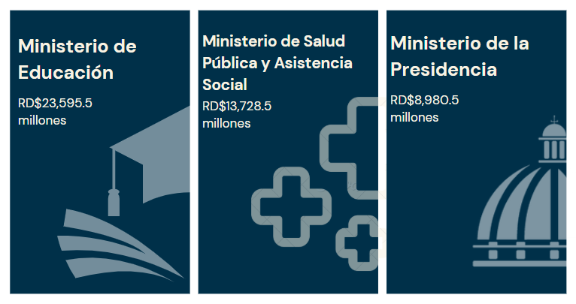

 | Nota:
 | *Cifras preliminares.
 | 1. Fecha de imputación al 31/05/2025// Fecha de registro al 07/06/2025
 | Fuente: Sistema de Información de la Gestión Financiera (SIGEF).

